A
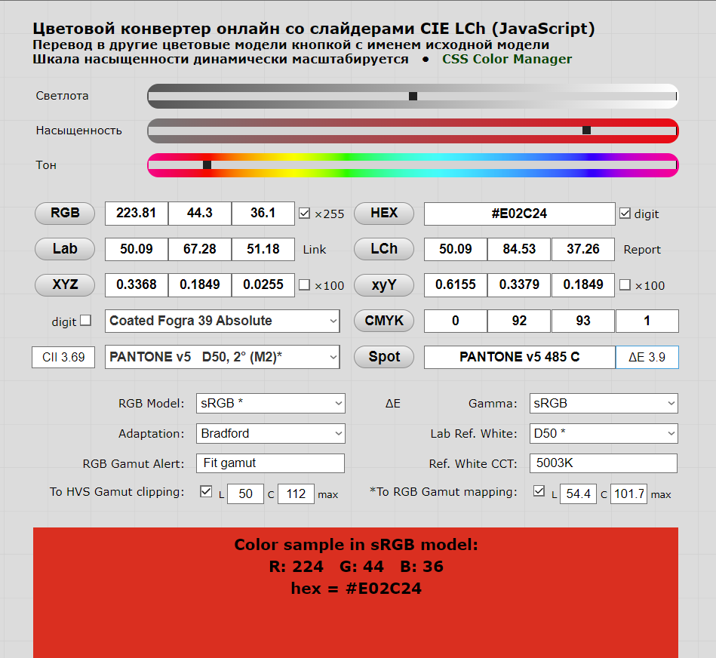
 | x() | y() | z() | A | B | C | D50 | D55 | D65 | D75 | Po | Ф |  | Xm | Ym | Zm
400 | 0.0143 | 0.0004 | 0.0679 | 14.71 | 41.3 | 63.3 | 49.31 | 60.95 | 82.75 | 101.93 | 0.0199 | 0.019724 |  | 0.0140321467 | 0.0003925076 | 0.0666281651
410 | 0.0435 | 0.0012 | 0.2074 | 17.68 | 52.1 | 80.6 | 56.51 | 68.55 | 91.49 | 111.89 | 0.02278 | 0.067812 |  | 0.0559974543 | 0.00154475736 | 0.26698556372
420 | 0.1344 | 0.004 | 0.6456 | 20.99 | 63.2 | 98.1 | 60.03 | 71.58 | 93.43 | 112.8 | 0.02492 | 0.24012 |  | 0.20105535744 | 0.0059837904 | 0.96578377056
430 | 0.2839 | 0.0116 | 1.3856 | 24.67 | 73.1 | 112.4 | 57.82 | 67.91 | 86.68 | 103.09 | 0.02442 | 0.670712 |  | 0.40085669316 | 0.01637878704 | 1.9564178726
440 | 0.3483 | 0.023 | 1.7471 | 28.7 | 80.8 | 121.5 | 74.82 | 85.61 | 104.86 | 121.2 | 0.02498 | 1.72086 |  | 0.65097395388 | 0.0429870828 | 3.2653361896
450 | 0.3362 | 0.038 | 1.7721 | 33.09 | 85.4 | 124 | 87.25 | 97.99 | 117.01 | 133.01 | 0.0272 | 3.3155 |  | 0.79786984 | 0.0901816 | 4.20554772
460 | 0.2908 | 0.06 | 1.6692 | 37.81 | 88.3 | 123.1 | 90.61 | 100.46 | 117.81 | 132.36 | 0.03018 | 5.4366 |  | 0.79522452984 | 0.164076588 | 4.5646106782
470 | 0.1954 | 0.091 | 1.2876 | 42.87 | 92 | 123.8 | 91.37 | 99.91 | 114.86 | 127.32 | 0.03 | 8.31467 |  | 0.53561094 | 0.2494401 | 3.52944036
480 | 0.0956 | 0.139 | 0.813 | 48.24 | 95.2 | 123.9 | 95.11 | 102.74 | 115.92 | 126.8 | 0.03242 | 13.22029 |  | 0.29477936872 | 0.4286018018 | 2.5068580206
490 | 0.032 | 0.208 | 0.4652 | 53.91 | 96.5 | 120.7 | 91.96 | 98.08 | 108.81 | 117.78 | 0.04488 | 19.12768 |  | 0.1320692736 | 0.8584502784 | 1.919957065
500 | 0.0049 | 0.323 | 0.272 | 59.86 | 94.2 | 112.1 | 95.72 | 100.68 | 109.35 | 116.59 | 0.06264 | 30.91756 |  | 0.02937991392 | 1.9366759584 | 1.6308850176
510 | 0.0093 | 0.503 | 0.1582 | 66.06 | 90.7 | 102.3 | 96.61 | 100.7 | 107.8 | 113.7 | 0.06786 | 48.59483 |  | 0.06097037778 | 3.2976451638 | 1.0371520177
520 | 0.0633 | 0.71 | 0.0782 | 72.5 | 89.5 | 96.9 | 97.13 | 99.99 | 104.79 | 108.66 | 0.05826 | 68.9623 |  | 0.35820164754 | 4.017743598 | 0.44251767516
530 | 0.1655 | 0.862 | 0.0422 | 79.13 | 92.2 | 98 | 102.1 | 104.21 | 107.69 | 110.44 | 0.05044 | 88.0102 |  | 0.852312422 | 4.439234488 | 0.2173267928
540 | 0.2904 | 0.954 | 0.0203 | 85.95 | 96.9 | 102.1 | 100.75 | 102.1 | 104.41 | 106.29 | 0.0465 | 96.1155 |  | 1.3604877 | 4.46937075 | 0.0951029625
550 | 0.4334 | 0.995 | 0.0087 | 92.91 | 101 | 105.2 | 102.32 | 102.97 | 104.05 | 104.9 | 0.03992 | 101.8084 |  | 1.770271881 | 4.064191328 | 0.03553614528
560 | 0.5945 | 0.995 | 0.0039 | 100 | 102.8 | 105.3 | 100 | 100 | 100 | 100 | 0.03116 | 99.5 |  | 1.852462 | 3.10042 | 0.0121524
570 | 0.7621 | 0.952 | 0.0021 | 107.18 | 102.6 | 102.3 | 97.74 | 97.22 | 96.33 | 95.62 | 0.02854 | 93.04848 |  | 2.1258776452 | 2.6556036192 | 0.00585794916
580 | 0.9163 | 0.87 | 0.0017 | 114.44 | 101 | 97.8 | 98.92 | 97.75 | 95.79 | 94.21 | 0.06264 | 86.0604 |  | 5.6777144054 | 5.390823456 | 0.01053379296
590 | 1.0263 | 0.757 | 0.0011 | 121.73 | 99.2 | 93.2 | 93.5 | 91.43 | 88.69 | 87 | 0.21706 | 70.7795 |  | 20.828871393 | 15.36339827 | 0.022324621
600 | 1.0622 | 0.631 | 0.0008 | 129.04 | 98 | 89.7 | 97.69 | 94.42 | 90.01 | 87.23 | 0.46146 | 61.64239 |  | 47.884005104 | 28.445497289 | 0.03606402192
610 | 1.0026 | 0.503 | 0.0003 | 136.35 | 98.5 | 88.4 | 99.27 | 95.14 | 89.6 | 86.14 | 0.6523 | 49.93281 |  | 64.922180935 | 32.571171963 | 0.0194261463
620 | 0.8544 | 0.381 | 0.0002 | 143.62 | 99.7 | 88.1 | 99.04 | 94.22 | 87.7 | 83.58 | 0.75626 | 37.73424 |  | 63.994551798 | 28.536896342 | 0.01497999808
630 | 0.6424 | 0.265 | 0 | 150.84 | 101 | 88 | 95.72 | 90.45 | 83.29 | 78.75 | 0.80724 | 25.3658 |  | 49.637613823 | 20.476288392 | 0
640 | 0.4479 | 0.175 | 0 | 157.98 | 102.2 | 87.8 | 98.86 | 92.33 | 83.7 | 78.43 | 0.8356 | 17.3005 |  | 36.999861626 | 14.4562978 | 0
650 | 0.2835 | 0.107 | 0 | 165.03 | 103.9 | 88.2 | 95.67 | 88.85 | 80.03 | 74.8 | 0.85242 | 10.23669 |  | 23.119714567 | 8.7259592898 | 0
660 | 0.1649 | 0.061 | 0 | 171.96 | 105 | 87.9 | 98.19 | 90.32 | 80.21 | 74.32 | 0.86206 | 5.98959 |  | 13.958071214 | 5.1633859554 | 0
670 | 0.0874 | 0.032 | 0 | 178.77 | 104.9 | 86.3 | 103 | 93.95 | 82.28 | 75.42 | 0.86392 | 3.296 |  | 7.777180624 | 2.84748032 | 0
680 | 0.0468 | 0.017 | 0 | 185.43 | 103.9 | 84 | 99.13 | 89.96 | 78.28 | 71.58 | 0.85992 | 1.68521 |  | 3.9894130973 | 1.4491457832 | 0
690 | 0.0227 | 0.0082 | 0 | 191.93 | 101.6 | 80.2 | 87.38 | 79.68 | 69.72 | 63.85 | 0.85726 | 0.716516 |  | 1.7003974988 | 0.61424050616 | 0
700 | 0.0114 | 0.0041 | 0 | 198.26 | 99.1 | 76.3 | 91.6 | 82.84 | 71.61 | 65.08 | 0.8613 | 0.37556 |  | 0.899403912 | 0.323469828 | 0

 |  |  |  |  |  |  |  |  |  |  |  | 1050.206444 | сумма | 353.67741314 | 194.20297739 | 26.827424946

 |  |  |  |  |  |  |  |  |  |  |  |  |  | XYZ_X | XYZ_Y | XYZ_Z | m
 |  |  |  |  |  |  |  |  |  |  |  |  |  | 0.33676941821 | 0.18491885905 | 0.025544906051 | 0.54723318331

 |  |  |  |  |  |  |  |  |  |  |  |  |  | x | y | z | m1
 |  |  |  |  |  |  |  |  |  |  |  |  |  | 0.61540386891 | 0.33791601952 | 0.046680111568 | 1

